Sheet1
戸籍証明書等交付申請書

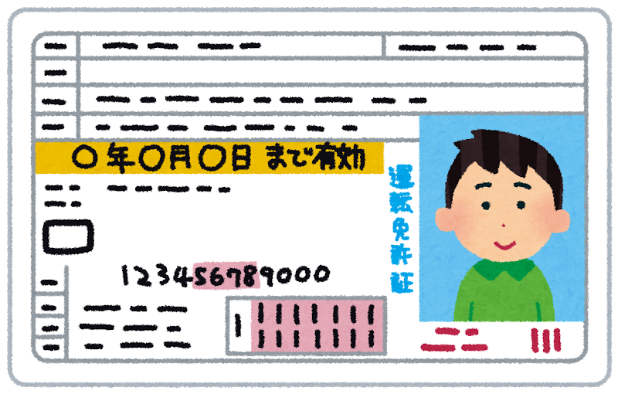
申請先の役場住所
申請先の役場名
←切手
×××円
申請年月日 令和 年 月 日
必要な戸籍 | 本 籍 | 鹿児島県曽於郡大崎町 |  |  |  | ①交付申請書 | ②手数料 | ③本人確認書類 | ④返信用封筒
 | 筆頭者の氏名 |  |  |  |  | 郵送する交付申請書
申請者の住所
申請者の氏名
←切手
コピー
 | （戸籍の最初に書かれている人，亡くなっていても変わりません） |  |  |  |  |  |  | コピー
 |  | 謄本 | 抄本 | 必要な人のお名前 | 手数料 |  | 定額小為替
 |  | （全部事項証明） | （個人事項証明） | （生年月日） |  |  | 郵便局で発行
戸籍 |  | 通 | 通 | （明・大・昭・平・令 年 月 日） | 1通 450円 |  | ⑤参考資料 | 免許証， マイナンバー等
除籍 |  | 通 | 通 | （明・大・昭・平・令 年 月 日） | 1通 750円
改正原戸籍 |  | 通 | 通 | （明・大・昭・平・令 年 月 日）
戸籍附票 |  | 通 | 通 | （明・大・昭・平・令 年 月 日） | 1通 200円
身分証明書 |  |  | 通 | （明・大・昭・平・令 年 月 日）
独身証明書 |  |  | 通 | （明・大・昭・平・令 年 月 日） | 1通 350円
※最近2週間以内に戸籍の届出をされた方は下に内容をお書きください。
（ 月 日 市 区 町 村 に届出） 出生 ・ 死亡 ・ 婚姻 ・ 離婚 ・ その他
請求理由（使用目的は何ですか？）
必要事項（誰の，どのような事が記載されているものが必要ですか？）
※例：死亡時の記載あるもの，兄弟・姉妹全員の記載のあるもの，出生から死亡までの記載のあるもの等
申請者

 | ■住所
 | ■氏名（フリガナも記入お願いします。）

 | ■昼間の連絡先の電話番号（必ず連絡の取れる所をお願いします。）
 | ℡
 | ■あなたと必要な戸籍との関係（戸籍に記載された人から見た具体的な続柄を書いてください。）

 | ①手数料（郵便局発行の定額小為替または，現金書留にて送付ください。切手・収入印紙は不可）
 | ② 申請者の顔写真付きの本人確認書類の写し（免許証，マイナンバーカード，パスポート等）
 | （裏書がある場合は裏面もコピーしてください。）
 | （顔写真付きの身分証がない場合は，公的な身分証2点必要となります。）
 | ③ 返信用封筒に住所，氏名を記入して切手を貼付してください。
 | ④参考資料(申請者と必要な方との身分関係が分かる戸籍の写し 等）があれば，添付してください。
 | ※申請書，手数料，身分証，返信用封筒，（参考資料）が必要となります。

